育成方針
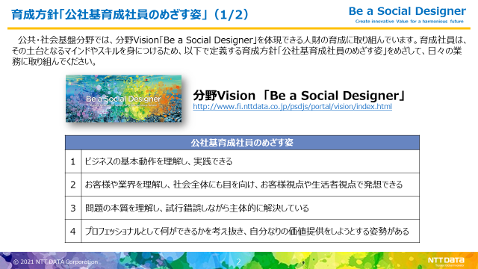
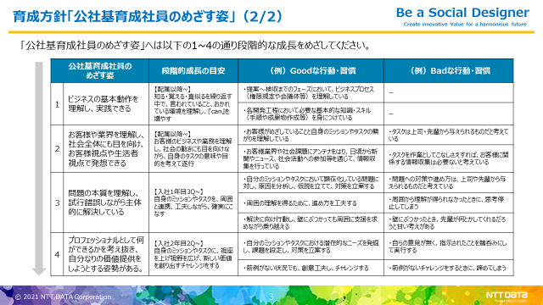
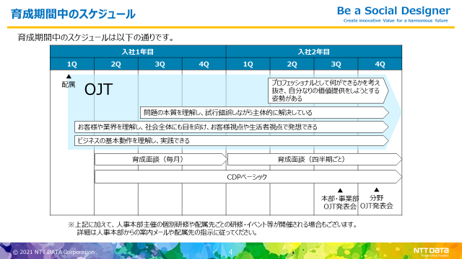
育成方針「公社基育成社員が目指す姿」

公共・社会基盤分野では育成方針「公社基育成社員の目指す姿」を設定いたしました。
以下のHPにも掲載しておりますので、育成社員本人・育成ラインの方々はぜひご確認いただき、参考にしていただけますようお願いいたします。
•[公共・社会基盤事業推進部 人事総務担当 人財育成]-[ジェネラリティ（総合能力）]-[育成社員（1・2年目社員）]-[「育成社員のめざす姿」および育成期間スケジュール]
 | http://www.fi.nttdata.co.jp/psdjs/jinsou/ikusei/all_ik/ikusei.htm

育成計画（トレーナー作成）
育成計画（トレーナー作成）
 | 所 属 |  | デジタルソサエティ事業部 |  |  |  |  |  | 確認日 |  |  | 育成指導補助者 承認
 |  |  | 企画開発担当 |  |  |  |  |  | 1年目2Q
 | トレーナー |  | 梁瀬 正仁 |  |  |  |  |  | 1年目3Q
 | 育成指導補助者 |  | 大原 尚史 |  |  |  |  |  | 1年目4Q | 2022-01-25 |  | 大原
 | 育成指導者 |  | 山本 真也 |  |  |  |  |  | 2年目1Q | 2022-01-25 |  | 大原
 | 育成社員 |  | 森田 一将 |  | 学士 | ←学士・修士・その他を選択してください |  |  | 2年目2Q
 |  |  |  |  |  |  |  |  | 2年目3Q
 |  |  |  |  |  |  |  |  | 2年目4Q

④プロフェッショナルとして何ができるかを考え抜き、自分なりの価値提供をしようとする姿勢がある
 |  | 2年目 |  |  |  |  |  | 3年目
 |  | 1Q |  | 2Q | 3Q |  | 4Q | 1Q | 2Q |  | 3Q |  | 4Q
成長シナリオ （「育成計画ガイドライン」より）

③問題の本質を理解し、試行錯誤しながら主体的に解決している
②お客様の業界を理解し、社会全体にも目を向け、お客様視点や生活者視点で発想できる
①ビジネスの基本動作を理解し、実践できる

成長シナリオに向けて必要となる知識・経験・マインド等 |  | - |  | - | - |  | ・チームメンバや協働者と積極的にコミュニケーションを取り、協業関係を築く ・PJ管理の一連の流れを意識しながら業務に携わる ・不明点は短時間自身で調べてから確認する癖をつける。 | ・最終的な開発工程ごとの成果物を意識しながら、資料や成果物を期限を把握しつつ作成する。 ・製造管理を通して、システム開発、開発管理の方法を学ぶ | - |  | - |  | -

業務アサイン計画 |  | - |  | - | - |  | ・業務G進捗会議等会議の準備、議事作成等 ・研修、案件把握 ・PJ共通業務、管理Gへの依頼業務 | ・業務G進捗会議等会議の準備、議事作成等 ・試験計画、試験項目作成等の試験工程の一部作業 ・製造進捗確認、報告 ・研修 | - |  | - |  | -

達成状況の振返り |  | - |  | - | - |  |  |  | - |  | - |  | -

